05_XGBoost
XGBoost｜改进方法、结果与全图
新增方法，没有原版改前分数；当前测试R²=0.4982，未超过四因子RF的0.5538。
它怎么工作：成熟提升树，逐步纠错；与原LightGBM是不同实现。
共同条件：原Li≤2000筛选后1363条；通常1090训练／273测试；目标ln(1+Li)，随机种子42。本表是记录汇总，改数字不会重新训练。
总对比 | 改进过程 | 参数解释 | 图册 | 搜索记录 | 逐条预测 | 数据来源
① 先看结果：R²越高通常越好，RMSE/MAE越低通常越好
版本 | 输入 | 测试R² | RMSE | MAE | 训练CV R² ± 折间SD | 说明
RF四因子参考（不是本模型原版） | 4因子 | 0.5538 | 0.7291 | 0.5629 | 0.4503 ± 0.0540 | 没有新增删除训练或测试记录。
新增模型：训练CV选中 | 4因子 | 0.4982 | 0.7732 | 0.5961 | 0.4217 ± 0.0561 | 没有该模型的上传原版；只与RF作参考。

读数提示：R²不是“准确率”；0.55不能写成55%预测准确。误差也在ln(1+Li)尺度上，不是原浓度单位。折间SD是验证分数波动，不是置信区间。
代表试验输入：AET、AI、Alpha(AET/PET)、BIO7
必须知道：新模型的“改进”指训练内比较输入及参数，不是已经证实相对其原版提高。
建议：新增对照；不替换RF，不能由一次测试认定永久优劣。 固定测试已被多轮查看，不能代替独立外部验证。
运行：python code/Li_other_methods.py QSH.xlsx --method xgboost
查看顺序：先读概览，再点上方导航；各节蓝条标题可点回概览。图册、搜索记录、预测及来源都在下方。默认仅打印本页概览。

② 具体改了什么、为什么改、结果怎样
步骤 | 做了什么（通俗说明） |  | 为什么做 |  | 关键设置／结果 | 怎么理解
新增方法 | 采用官方CPU版XGBoost。 |  | 用另一种成熟提升树作对照。 |  | 不是用户原LightGBM的新名字 | 没有上传的原XGBoost结果，不编造改前分数。
比较输入 | 4因子与6组各比较24组设置。 |  | 检验输入组合是否影响新算法。 |  | 48组×5折=240个验证分数 | 均只用训练CV选择。
控制复杂度 | 调树深、学习率、叶子约束、采样及正则化。 |  | 平衡拟合与过拟合。 |  | 深度3、1000轮、学习率0.01 | 选中4因子；CV0.4217，测试0.4982。
检验结果 | 保留低于RF的结果与逐行预测。 |  | 成熟算法也可能不适合当前信息。 |  | RF四因子测试0.5538 | 本轮未超RF；没有证明XGBoost一定无效或已穷尽其设置。

③ 参数前后对照：名词旁边解释用途
项目 |  | 原版／开始时 |  | 代表试验设置 |  | 是什么意思
输入 |  | 无原版 |  | 4因子 |  | 训练CV在4/6中选择。
树深 |  | 无原版 |  | 3 |  | 小树逐步纠错。
轮数／学习率 |  | 无原版 |  | 1000／0.01 |  | 步子小，不等于树多一定好。
最小子节点权重 |  | 无原版 |  | 10 |  | 限制过小的叶子区域。
L2／L1 |  | 无原版 |  | 1／0 |  | 正则化约束。
列采样 |  | 无原版 |  | 0.7 |  | 每棵树使用部分变量。

④ 图册：每张图都注明版本与怎么看
图均直接嵌入Excel，离线可见。宽树图保留原图分辨率，可放大或另存查看；树图只是模型局部结构。没有测试过的候选不补画虚构测试结果。

图1｜关键版本拟合对照
怎么看：点越接近红色1:1线，预测越接近实测。所有面板是同一273条测试记录。新增方法左侧RF仅作参考，不是其原版。
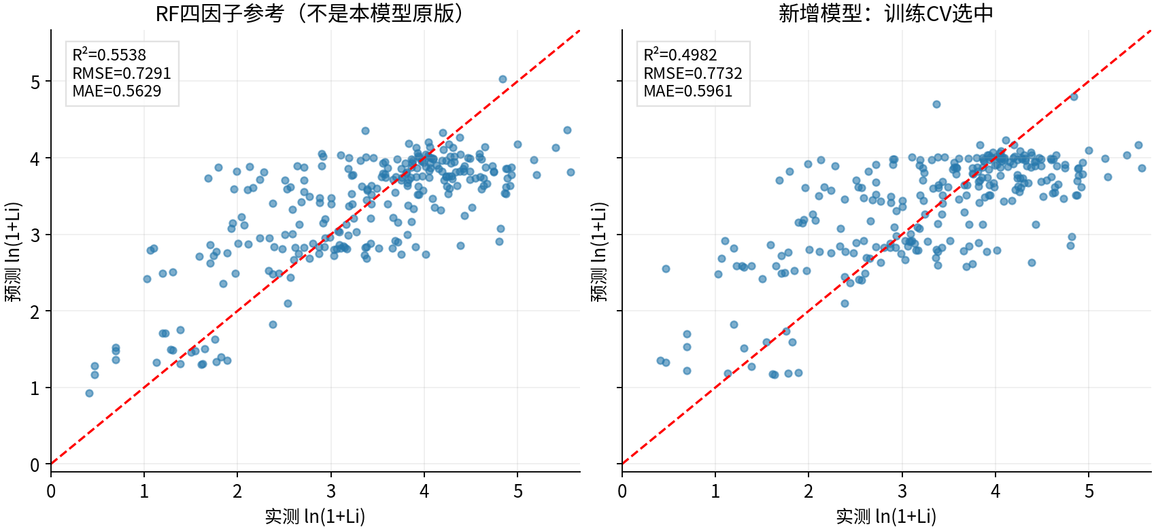

图源：已保存的逐行预测；本次未重新训练。

图2｜参数与方案搜索记录图
怎么看：每个点是一个已完成的候选方案。横轴只是记录顺序，不代表模型逐步进步；分数不是固定测试R²。详见下方逐项记录。
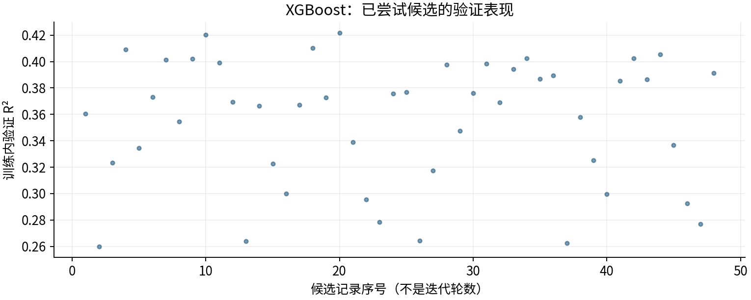

图源：工作表“搜索记录”区域及对应源CSV。

图3｜fit
怎么看：本轮4因子候选；重要性重新对该预测模型评价，不是因果效应。
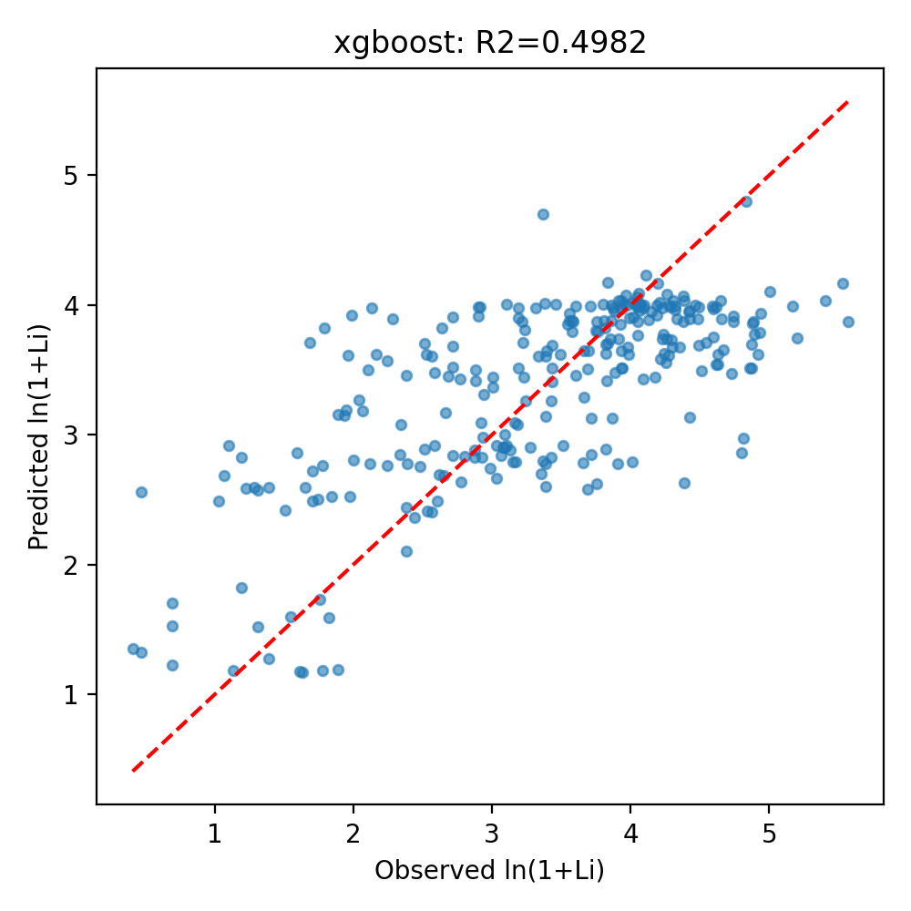

图源：other_methods/results/xgboost/fit.png

图4｜importance
怎么看：本轮4因子候选；重要性重新对该预测模型评价，不是因果效应。
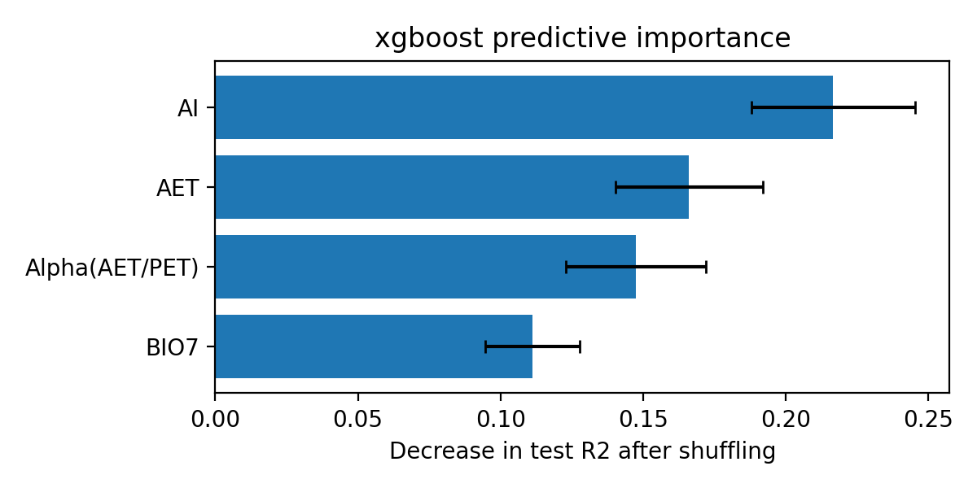

图源：other_methods/results/xgboost/importance.png

⑤ 做过哪些尝试：可追溯的训练内记录
本表保留48条候选／对照记录，可能包含重复设置。下列“验证R²”均是训练内验证，不是273条固定测试；参数记录不能都当作改进成功。
批次 | 方案 | 训练内验证R² | 原记录波动 | 参数／设置 |  | 说明
新方法搜索 | XGBoost_four_00 | 0.3605 | 0.0457 | {"subsample": 0.7, "reg_lambda": 50.0, "reg_alpha": 0.1, "n_estimators": 1000, "min_child_weight": 30, "max_depth": 4, "learning_rate": 0.01, "colsample_bytree": 1.0} |  | 4因子输入；仅训练CV选参数。
新方法搜索 | XGBoost_four_01 | 0.2598 | 0.0423 | {"subsample": 0.85, "reg_lambda": 50.0, "reg_alpha": 0.0, "n_estimators": 300, "min_child_weight": 3, "max_depth": 2, "learning_rate": 0.01, "colsample_bytree": 1.0} |  | 4因子输入；仅训练CV选参数。
新方法搜索 | XGBoost_four_02 | 0.3234 | 0.0364 | {"subsample": 0.7, "reg_lambda": 100.0, "reg_alpha": 1.0, "n_estimators": 600, "min_child_weight": 3, "max_depth": 1, "learning_rate": 0.06, "colsample_bytree": 0.7} |  | 4因子输入；仅训练CV选参数。
新方法搜索 | XGBoost_four_03 | 0.4091 | 0.0544 | {"subsample": 0.7, "reg_lambda": 100.0, "reg_alpha": 1.0, "n_estimators": 1000, "min_child_weight": 3, "max_depth": 2, "learning_rate": 0.06, "colsample_bytree": 0.7} |  | 4因子输入；仅训练CV选参数。
新方法搜索 | XGBoost_four_04 | 0.3346 | 0.0454 | {"subsample": 0.85, "reg_lambda": 50.0, "reg_alpha": 1.0, "n_estimators": 150, "min_child_weight": 30, "max_depth": 4, "learning_rate": 0.03, "colsample_bytree": 0.7} |  | 4因子输入；仅训练CV选参数。
新方法搜索 | XGBoost_four_05 | 0.3732 | 0.0465 | {"subsample": 0.85, "reg_lambda": 100.0, "reg_alpha": 0.0, "n_estimators": 300, "min_child_weight": 10, "max_depth": 4, "learning_rate": 0.03, "colsample_bytree": 0.7} |  | 4因子输入；仅训练CV选参数。
新方法搜索 | XGBoost_four_06 | 0.4013 | 0.0506 | {"subsample": 0.85, "reg_lambda": 100.0, "reg_alpha": 1.0, "n_estimators": 1000, "min_child_weight": 10, "max_depth": 3, "learning_rate": 0.03, "colsample_bytree": 0.7} |  | 4因子输入；仅训练CV选参数。
新方法搜索 | XGBoost_four_07 | 0.3547 | 0.0453 | {"subsample": 0.7, "reg_lambda": 100.0, "reg_alpha": 1.0, "n_estimators": 600, "min_child_weight": 30, "max_depth": 3, "learning_rate": 0.03, "colsample_bytree": 0.7} |  | 4因子输入；仅训练CV选参数。
新方法搜索 | XGBoost_four_08 | 0.4021 | 0.0842 | {"subsample": 0.7, "reg_lambda": 1.0, "reg_alpha": 0.1, "n_estimators": 150, "min_child_weight": 3, "max_depth": 4, "learning_rate": 0.06, "colsample_bytree": 1.0} |  | 4因子输入；仅训练CV选参数。
新方法搜索 | XGBoost_four_09 | 0.4201 | 0.0699 | {"subsample": 0.7, "reg_lambda": 1.0, "reg_alpha": 0.0, "n_estimators": 150, "min_child_weight": 3, "max_depth": 4, "learning_rate": 0.06, "colsample_bytree": 0.7} |  | 4因子输入；仅训练CV选参数。
新方法搜索 | XGBoost_four_10 | 0.3989 | 0.0572 | {"subsample": 0.85, "reg_lambda": 1.0, "reg_alpha": 0.0, "n_estimators": 1000, "min_child_weight": 3, "max_depth": 2, "learning_rate": 0.01, "colsample_bytree": 0.7} |  | 4因子输入；仅训练CV选参数。
新方法搜索 | XGBoost_four_11 | 0.3695 | 0.0501 | {"subsample": 0.7, "reg_lambda": 1.0, "reg_alpha": 1.0, "n_estimators": 150, "min_child_weight": 30, "max_depth": 4, "learning_rate": 0.06, "colsample_bytree": 0.7} |  | 4因子输入；仅训练CV选参数。
新方法搜索 | XGBoost_four_12 | 0.2640 | 0.0374 | {"subsample": 0.7, "reg_lambda": 50.0, "reg_alpha": 1.0, "n_estimators": 1000, "min_child_weight": 30, "max_depth": 1, "learning_rate": 0.01, "colsample_bytree": 1.0} |  | 4因子输入；仅训练CV选参数。
新方法搜索 | XGBoost_four_13 | 0.3664 | 0.0528 | {"subsample": 0.7, "reg_lambda": 10.0, "reg_alpha": 0.0, "n_estimators": 600, "min_child_weight": 3, "max_depth": 1, "learning_rate": 0.06, "colsample_bytree": 1.0} |  | 4因子输入；仅训练CV选参数。
新方法搜索 | XGBoost_four_14 | 0.3225 | 0.0383 | {"subsample": 0.85, "reg_lambda": 100.0, "reg_alpha": 0.0, "n_estimators": 1000, "min_child_weight": 10, "max_depth": 2, "learning_rate": 0.01, "colsample_bytree": 0.7} |  | 4因子输入；仅训练CV选参数。
新方法搜索 | XGBoost_four_15 | 0.2999 | 0.0333 | {"subsample": 0.7, "reg_lambda": 10.0, "reg_alpha": 0.1, "n_estimators": 1000, "min_child_weight": 10, "max_depth": 1, "learning_rate": 0.01, "colsample_bytree": 0.7} |  | 4因子输入；仅训练CV选参数。
新方法搜索 | XGBoost_four_16 | 0.3672 | 0.0457 | {"subsample": 0.7, "reg_lambda": 10.0, "reg_alpha": 1.0, "n_estimators": 300, "min_child_weight": 30, "max_depth": 4, "learning_rate": 0.03, "colsample_bytree": 0.7} |  | 4因子输入；仅训练CV选参数。
新方法搜索 | XGBoost_four_17 | 0.4104 | 0.0817 | {"subsample": 1.0, "reg_lambda": 50.0, "reg_alpha": 0.0, "n_estimators": 1000, "min_child_weight": 3, "max_depth": 4, "learning_rate": 0.03, "colsample_bytree": 1.0} |  | 4因子输入；仅训练CV选参数。
新方法搜索 | XGBoost_four_18 | 0.3729 | 0.0494 | {"subsample": 0.7, "reg_lambda": 1.0, "reg_alpha": 1.0, "n_estimators": 1000, "min_child_weight": 30, "max_depth": 2, "learning_rate": 0.03, "colsample_bytree": 1.0} |  | 4因子输入；仅训练CV选参数。
新方法搜索 | XGBoost_four_19 | 0.4217 | 0.0561 | {"subsample": 1.0, "reg_lambda": 1.0, "reg_alpha": 0.0, "n_estimators": 1000, "min_child_weight": 10, "max_depth": 3, "learning_rate": 0.01, "colsample_bytree": 0.7} |  | 4因子输入；仅训练CV选参数。
新方法搜索 | XGBoost_four_20 | 0.3389 | 0.0421 | {"subsample": 0.7, "reg_lambda": 10.0, "reg_alpha": 0.1, "n_estimators": 150, "min_child_weight": 10, "max_depth": 2, "learning_rate": 0.03, "colsample_bytree": 1.0} |  | 4因子输入；仅训练CV选参数。
新方法搜索 | XGBoost_four_21 | 0.2957 | 0.0324 | {"subsample": 0.85, "reg_lambda": 50.0, "reg_alpha": 0.1, "n_estimators": 150, "min_child_weight": 3, "max_depth": 1, "learning_rate": 0.1, "colsample_bytree": 1.0} |  | 4因子输入；仅训练CV选参数。
新方法搜索 | XGBoost_four_22 | 0.2784 | 0.0305 | {"subsample": 1.0, "reg_lambda": 1.0, "reg_alpha": 0.0, "n_estimators": 600, "min_child_weight": 10, "max_depth": 1, "learning_rate": 0.01, "colsample_bytree": 0.7} |  | 4因子输入；仅训练CV选参数。
新方法搜索 | XGBoost_four_23 | 0.3758 | 0.0442 | {"subsample": 0.85, "reg_lambda": 10.0, "reg_alpha": 1.0, "n_estimators": 1000, "min_child_weight": 30, "max_depth": 4, "learning_rate": 0.01, "colsample_bytree": 0.7} |  | 4因子输入；仅训练CV选参数。
新方法搜索 | XGBoost_six_00 | 0.3770 | 0.0423 | {"subsample": 0.7, "reg_lambda": 50.0, "reg_alpha": 0.1, "n_estimators": 1000, "min_child_weight": 30, "max_depth": 4, "learning_rate": 0.01, "colsample_bytree": 1.0} |  | 6组输入；仅训练CV选参数。
新方法搜索 | XGBoost_six_01 | 0.2644 | 0.0265 | {"subsample": 0.85, "reg_lambda": 50.0, "reg_alpha": 0.0, "n_estimators": 300, "min_child_weight": 3, "max_depth": 2, "learning_rate": 0.01, "colsample_bytree": 1.0} |  | 6组输入；仅训练CV选参数。
新方法搜索 | XGBoost_six_02 | 0.3175 | 0.0395 | {"subsample": 0.7, "reg_lambda": 100.0, "reg_alpha": 1.0, "n_estimators": 600, "min_child_weight": 3, "max_depth": 1, "learning_rate": 0.06, "colsample_bytree": 0.7} |  | 6组输入；仅训练CV选参数。
新方法搜索 | XGBoost_six_03 | 0.3978 | 0.0374 | {"subsample": 0.7, "reg_lambda": 100.0, "reg_alpha": 1.0, "n_estimators": 1000, "min_child_weight": 3, "max_depth": 2, "learning_rate": 0.06, "colsample_bytree": 0.7} |  | 6组输入；仅训练CV选参数。
新方法搜索 | XGBoost_six_04 | 0.3475 | 0.0370 | {"subsample": 0.85, "reg_lambda": 50.0, "reg_alpha": 1.0, "n_estimators": 150, "min_child_weight": 30, "max_depth": 4, "learning_rate": 0.03, "colsample_bytree": 0.7} |  | 6组输入；仅训练CV选参数。
新方法搜索 | XGBoost_six_05 | 0.3760 | 0.0367 | {"subsample": 0.85, "reg_lambda": 100.0, "reg_alpha": 0.0, "n_estimators": 300, "min_child_weight": 10, "max_depth": 4, "learning_rate": 0.03, "colsample_bytree": 0.7} |  | 6组输入；仅训练CV选参数。
新方法搜索 | XGBoost_six_06 | 0.3984 | 0.0350 | {"subsample": 0.85, "reg_lambda": 100.0, "reg_alpha": 1.0, "n_estimators": 1000, "min_child_weight": 10, "max_depth": 3, "learning_rate": 0.03, "colsample_bytree": 0.7} |  | 6组输入；仅训练CV选参数。
新方法搜索 | XGBoost_six_07 | 0.3690 | 0.0428 | {"subsample": 0.7, "reg_lambda": 100.0, "reg_alpha": 1.0, "n_estimators": 600, "min_child_weight": 30, "max_depth": 3, "learning_rate": 0.03, "colsample_bytree": 0.7} |  | 6组输入；仅训练CV选参数。
新方法搜索 | XGBoost_six_08 | 0.3942 | 0.0686 | {"subsample": 0.7, "reg_lambda": 1.0, "reg_alpha": 0.1, "n_estimators": 150, "min_child_weight": 3, "max_depth": 4, "learning_rate": 0.06, "colsample_bytree": 1.0} |  | 6组输入；仅训练CV选参数。
新方法搜索 | XGBoost_six_09 | 0.4025 | 0.0638 | {"subsample": 0.7, "reg_lambda": 1.0, "reg_alpha": 0.0, "n_estimators": 150, "min_child_weight": 3, "max_depth": 4, "learning_rate": 0.06, "colsample_bytree": 0.7} |  | 6组输入；仅训练CV选参数。
新方法搜索 | XGBoost_six_10 | 0.3869 | 0.0411 | {"subsample": 0.85, "reg_lambda": 1.0, "reg_alpha": 0.0, "n_estimators": 1000, "min_child_weight": 3, "max_depth": 2, "learning_rate": 0.01, "colsample_bytree": 0.7} |  | 6组输入；仅训练CV选参数。
新方法搜索 | XGBoost_six_11 | 0.3895 | 0.0483 | {"subsample": 0.7, "reg_lambda": 1.0, "reg_alpha": 1.0, "n_estimators": 150, "min_child_weight": 30, "max_depth": 4, "learning_rate": 0.06, "colsample_bytree": 0.7} |  | 6组输入；仅训练CV选参数。
新方法搜索 | XGBoost_six_12 | 0.2625 | 0.0383 | {"subsample": 0.7, "reg_lambda": 50.0, "reg_alpha": 1.0, "n_estimators": 1000, "min_child_weight": 30, "max_depth": 1, "learning_rate": 0.01, "colsample_bytree": 1.0} |  | 6组输入；仅训练CV选参数。
新方法搜索 | XGBoost_six_13 | 0.3580 | 0.0325 | {"subsample": 0.7, "reg_lambda": 10.0, "reg_alpha": 0.0, "n_estimators": 600, "min_child_weight": 3, "max_depth": 1, "learning_rate": 0.06, "colsample_bytree": 1.0} |  | 6组输入；仅训练CV选参数。
新方法搜索 | XGBoost_six_14 | 0.3253 | 0.0281 | {"subsample": 0.85, "reg_lambda": 100.0, "reg_alpha": 0.0, "n_estimators": 1000, "min_child_weight": 10, "max_depth": 2, "learning_rate": 0.01, "colsample_bytree": 0.7} |  | 6组输入；仅训练CV选参数。
新方法搜索 | XGBoost_six_15 | 0.2997 | 0.0315 | {"subsample": 0.7, "reg_lambda": 10.0, "reg_alpha": 0.1, "n_estimators": 1000, "min_child_weight": 10, "max_depth": 1, "learning_rate": 0.01, "colsample_bytree": 0.7} |  | 6组输入；仅训练CV选参数。
新方法搜索 | XGBoost_six_16 | 0.3854 | 0.0405 | {"subsample": 0.7, "reg_lambda": 10.0, "reg_alpha": 1.0, "n_estimators": 300, "min_child_weight": 30, "max_depth": 4, "learning_rate": 0.03, "colsample_bytree": 0.7} |  | 6组输入；仅训练CV选参数。
新方法搜索 | XGBoost_six_17 | 0.4023 | 0.0675 | {"subsample": 1.0, "reg_lambda": 50.0, "reg_alpha": 0.0, "n_estimators": 1000, "min_child_weight": 3, "max_depth": 4, "learning_rate": 0.03, "colsample_bytree": 1.0} |  | 6组输入；仅训练CV选参数。
新方法搜索 | XGBoost_six_18 | 0.3864 | 0.0416 | {"subsample": 0.7, "reg_lambda": 1.0, "reg_alpha": 1.0, "n_estimators": 1000, "min_child_weight": 30, "max_depth": 2, "learning_rate": 0.03, "colsample_bytree": 1.0} |  | 6组输入；仅训练CV选参数。
新方法搜索 | XGBoost_six_19 | 0.4054 | 0.0298 | {"subsample": 1.0, "reg_lambda": 1.0, "reg_alpha": 0.0, "n_estimators": 1000, "min_child_weight": 10, "max_depth": 3, "learning_rate": 0.01, "colsample_bytree": 0.7} |  | 6组输入；仅训练CV选参数。
新方法搜索 | XGBoost_six_20 | 0.3366 | 0.0321 | {"subsample": 0.7, "reg_lambda": 10.0, "reg_alpha": 0.1, "n_estimators": 150, "min_child_weight": 10, "max_depth": 2, "learning_rate": 0.03, "colsample_bytree": 1.0} |  | 6组输入；仅训练CV选参数。
新方法搜索 | XGBoost_six_21 | 0.2926 | 0.0321 | {"subsample": 0.85, "reg_lambda": 50.0, "reg_alpha": 0.1, "n_estimators": 150, "min_child_weight": 3, "max_depth": 1, "learning_rate": 0.1, "colsample_bytree": 1.0} |  | 6组输入；仅训练CV选参数。
新方法搜索 | XGBoost_six_22 | 0.2769 | 0.0262 | {"subsample": 1.0, "reg_lambda": 1.0, "reg_alpha": 0.0, "n_estimators": 600, "min_child_weight": 10, "max_depth": 1, "learning_rate": 0.01, "colsample_bytree": 0.7} |  | 6组输入；仅训练CV选参数。
新方法搜索 | XGBoost_six_23 | 0.3914 | 0.0390 | {"subsample": 0.85, "reg_lambda": 10.0, "reg_alpha": 1.0, "n_estimators": 1000, "min_child_weight": 30, "max_depth": 4, "learning_rate": 0.01, "colsample_bytree": 0.7} |  | 6组输入；仅训练CV选参数。

⑥ 逐条预测：273条测试样本均保留
源Excel行号 | 实测Li（原单位） | 实测ln(1+Li) | 预测ln(1+Li) | 误差：预测－实测 | 绝对误差 | 预测Li（反变换） | 说明
432 | 23.2000 | 3.1864 | 3.9012 | 0.7148 | 0.7148 | 48.4601 | 用于本表代表试验
934 | 9.4000 | 2.3418 | 3.0774 | 0.7356 | 0.7356 | 20.7026 | 用于本表代表试验
785 | 221.8000 | 5.4063 | 4.0323 | -1.3739 | 1.3739 | 55.3929 | 用于本表代表试验
455 | 8.4000 | 2.2407 | 3.5733 | 1.3326 | 1.3326 | 34.6350 | 用于本表代表试验
433 | 13.0000 | 2.6391 | 3.8220 | 1.1829 | 1.1829 | 44.6943 | 用于本表代表试验
1267 | 16.7000 | 2.8736 | 2.8834 | 0.0098 | 0.0098 | 16.8749 | 用于本表代表试验
564 | 52.6000 | 3.9815 | 3.6740 | -0.3075 | 0.3075 | 38.4110 | 用于本表代表试验
384 | 7.4000 | 2.1282 | 3.9779 | 1.8496 | 1.8496 | 52.4030 | 用于本表代表试验
619 | 50.1000 | 3.9338 | 3.6474 | -0.2864 | 0.2864 | 37.3751 | 用于本表代表试验
1019 | 48.8000 | 3.9080 | 2.7742 | -1.1339 | 1.1339 | 15.0252 | 用于本表代表试验
1240 | 12.0000 | 2.5649 | 2.4015 | -0.1634 | 0.1634 | 10.0397 | 用于本表代表试验
70 | 42.0000 | 3.7612 | 3.7916 | 0.0304 | 0.0304 | 43.3280 | 用于本表代表试验
894 | 97.9000 | 4.5941 | 3.9712 | -0.6229 | 0.6229 | 52.0504 | 用于本表代表试验
936 | 9.9000 | 2.3888 | 2.7742 | 0.3854 | 0.3854 | 15.0252 | 用于本表代表试验
178 | 58.7000 | 4.0893 | 3.4286 | -0.6608 | 0.6608 | 29.8319 | 用于本表代表试验
658 | 74.1000 | 4.3188 | 3.9941 | -0.3248 | 0.3248 | 53.2744 | 用于本表代表试验
309 | 44.0000 | 3.8067 | 3.8803 | 0.0736 | 0.0736 | 47.4365 | 用于本表代表试验
81 | 22.7000 | 3.1655 | 3.0932 | -0.0723 | 0.0723 | 21.0471 | 用于本表代表试验
54 | 23.3000 | 3.1905 | 3.5104 | 0.3199 | 0.3199 | 32.4604 | 用于本表代表试验
538 | 72.2000 | 4.2932 | 3.7328 | -0.5604 | 0.5604 | 40.7939 | 用于本表代表试验
52 | 41.5000 | 3.7495 | 3.8004 | 0.0509 | 0.0509 | 43.7185 | 用于本表代表试验
587 | 104.3000 | 4.6568 | 3.8922 | -0.7646 | 0.7646 | 48.0171 | 用于本表代表试验
394 | 26.5000 | 3.3142 | 3.9781 | 0.6639 | 0.6639 | 52.4162 | 用于本表代表试验
1257 | 27.9000 | 3.3638 | 2.8000 | -0.5639 | 0.5639 | 15.4440 | 用于本表代表试验
171 | 6.7000 | 2.0412 | 3.2667 | 1.2255 | 1.2255 | 25.2259 | 用于本表代表试验
769 | 69.8000 | 4.2599 | 4.0856 | -0.1743 | 0.1743 | 58.4777 | 用于本表代表试验
187 | 129.5000 | 4.8714 | 3.6949 | -1.1765 | 1.1765 | 39.2402 | 用于本表代表试验
1129 | 13.2000 | 2.6532 | 2.6848 | 0.0315 | 0.0315 | 13.6549 | 用于本表代表试验
919 | 59.0000 | 4.0943 | 3.9968 | -0.0975 | 0.0975 | 53.4252 | 用于本表代表试验
1022 | 44.6000 | 3.8199 | 2.8911 | -0.9288 | 0.9288 | 17.0133 | 用于本表代表试验
546 | 68.6000 | 4.2428 | 3.6232 | -0.6196 | 0.6196 | 36.4564 | 用于本表代表试验
927 | 31.8000 | 3.4904 | 3.6170 | 0.1265 | 0.1265 | 36.2248 | 用于本表代表试验
570 | 56.5000 | 4.0518 | 3.7662 | -0.2856 | 0.2856 | 42.2160 | 用于本表代表试验
437 | 71.0000 | 4.2767 | 3.9989 | -0.2777 | 0.2777 | 53.5397 | 用于本表代表试验
937 | 12.3000 | 2.5878 | 2.9200 | 0.3322 | 0.3322 | 17.5414 | 用于本表代表试验
46 | 47.6000 | 3.8836 | 3.4814 | -0.4022 | 0.4022 | 31.5046 | 用于本表代表试验
104 | 12.3000 | 2.5878 | 3.4767 | 0.8889 | 0.8889 | 31.3515 | 用于本表代表试验
312 | 34.0000 | 3.5553 | 3.8803 | 0.3249 | 0.3249 | 47.4365 | 用于本表代表试验
1045 | 38.1000 | 3.6661 | 3.2908 | -0.3753 | 0.3753 | 25.8645 | 用于本表代表试验
292 | 27.0000 | 3.3322 | 3.6043 | 0.2721 | 0.2721 | 35.7549 | 用于本表代表试验
532 | 82.8000 | 4.4284 | 3.1322 | -1.2962 | 1.2962 | 21.9244 | 用于本表代表试验
557 | 57.1000 | 4.0622 | 4.0045 | -0.0576 | 0.0576 | 53.8461 | 用于本表代表试验
716 | 65.1000 | 4.1912 | 3.9979 | -0.1932 | 0.1932 | 53.4856 | 用于本表代表试验
598 | 44.2000 | 3.8111 | 3.8201 | 0.0090 | 0.0090 | 44.6089 | 用于本表代表试验
1139 | 6.9000 | 2.0669 | 3.1859 | 1.1190 | 1.1190 | 23.1887 | 用于本表代表试验
907 | 251.4000 | 5.5310 | 4.1666 | -1.3644 | 1.3644 | 63.4937 | 用于本表代表试验
712 | 34.9000 | 3.5807 | 3.8789 | 0.2982 | 0.2982 | 47.3733 | 用于本表代表试验
1103 | 120.3000 | 4.7983 | 2.8582 | -1.9401 | 1.9401 | 16.4293 | 用于本表代表试验
654 | 67.8000 | 4.2312 | 3.7354 | -0.4958 | 0.4958 | 40.9033 | 用于本表代表试验
35 | 24.6000 | 3.2426 | 3.2590 | 0.0164 | 0.0164 | 25.0243 | 用于本表代表试验
166 | 28.6000 | 3.3878 | 3.6063 | 0.2186 | 0.2186 | 35.8309 | 用于本表代表试验
434 | 30.7000 | 3.4563 | 4.0057 | 0.5494 | 0.5494 | 53.9091 | 用于本表代表试验
816 | 180.4000 | 5.2007 | 3.7480 | -1.4527 | 1.4527 | 41.4378 | 用于本表代表试验
243 | 2.6000 | 1.2809 | 2.5912 | 1.3103 | 1.3103 | 12.3464 | 用于本表代表试验
811 | 51.9000 | 3.9684 | 4.0730 | 0.1046 | 0.1046 | 57.7337 | 用于本表代表试验
625 | 44.6000 | 3.8199 | 3.6937 | -0.1262 | 0.1262 | 39.1946 | 用于本表代表试验
699 | 45.3000 | 3.8351 | 4.1708 | 0.3357 | 0.3357 | 63.7669 | 用于本表代表试验
424 | 6.3000 | 1.9879 | 3.9201 | 1.9322 | 1.9322 | 49.4043 | 用于本表代表试验
748 | 54.5000 | 4.0164 | 4.0215 | 0.0051 | 0.0051 | 54.7856 | 用于本表代表试验
354 | 6.1000 | 1.9601 | 3.6096 | 1.6495 | 1.6495 | 35.9510 | 用于本表代表试验
1270 | 22.8000 | 3.1697 | 2.7923 | -0.3774 | 0.3774 | 15.3188 | 用于本表代表试验
221 | 7.2000 | 2.1041 | 3.5014 | 1.3973 | 1.3973 | 32.1629 | 用于本表代表试验
273 | 1.8000 | 1.0296 | 2.4852 | 1.4556 | 1.4556 | 11.0039 | 用于本表代表试验
79 | 24.1000 | 3.2229 | 3.7092 | 0.4863 | 0.4863 | 39.8197 | 用于本表代表试验
1174 | 12.5000 | 2.6027 | 2.4895 | -0.1131 | 0.1131 | 11.0558 | 用于本表代表试验
409 | 175.0000 | 5.1705 | 3.9920 | -1.1785 | 1.1785 | 53.1628 | 用于本表代表试验
1036 | 19.7000 | 3.0301 | 2.6664 | -0.3637 | 0.3637 | 13.3879 | 用于本表代表试验
1323 | 3.0000 | 1.3863 | 1.2723 | -0.1140 | 0.1140 | 2.5690 | 用于本表代表试验
642 | 75.3000 | 4.3347 | 3.8908 | -0.4439 | 0.4439 | 47.9477 | 用于本表代表试验
1349 | 5.2000 | 1.8245 | 1.5930 | -0.2315 | 0.2315 | 3.9187 | 用于本表代表试验
952 | 4.9000 | 1.7750 | 2.7652 | 0.9903 | 0.9903 | 14.8823 | 用于本表代表试验
211 | 38.9000 | 3.6864 | 3.5092 | -0.1771 | 0.1771 | 32.4228 | 用于本表代表试验
1237 | 9.8000 | 2.3795 | 2.4419 | 0.0624 | 0.0624 | 10.4949 | 用于本表代表试验
1269 | 21.9000 | 3.1311 | 2.8805 | -0.2506 | 0.2506 | 16.8230 | 用于本表代表试验
1105 | 40.2000 | 3.7184 | 2.8454 | -0.8730 | 0.8730 | 16.2085 | 用于本表代表试验
774 | 47.4000 | 3.8795 | 3.9572 | 0.0777 | 0.0777 | 51.3128 | 用于本表代表试验
66 | 69.6000 | 4.2570 | 3.5556 | -0.7014 | 0.7014 | 34.0088 | 用于本表代表试验
600 | 49.2000 | 3.9160 | 3.7412 | -0.1749 | 0.1749 | 41.1469 | 用于本表代表试验
533 | 70.7000 | 4.2725 | 3.6096 | -0.6629 | 0.6629 | 35.9510 | 用于本表代表试验
593 | 113.5000 | 4.7406 | 3.9143 | -0.8262 | 0.8262 | 49.1157 | 用于本表代表试验
118 | 64.1000 | 4.1759 | 3.4435 | -0.7324 | 0.7324 | 30.2976 | 用于本表代表试验
47 | 19.2000 | 3.0057 | 3.4435 | 0.4379 | 0.4379 | 30.2976 | 用于本表代表试验
1143 | 9.3000 | 2.3321 | 2.8439 | 0.5117 | 0.5117 | 16.1821 | 用于本表代表试验
949 | 7.3000 | 2.1163 | 2.7742 | 0.6579 | 0.6579 | 15.0252 | 用于本表代表试验
1310 | 4.1000 | 1.6292 | 1.1705 | -0.4588 | 0.4588 | 2.2235 | 用于本表代表试验
714 | 97.6000 | 4.5911 | 3.9883 | -0.6028 | 0.6028 | 52.9639 | 用于本表代表试验
1072 | 79.2000 | 4.3845 | 2.6324 | -1.7522 | 1.7522 | 12.9066 | 用于本表代表试验
1160 | 41.6000 | 3.7519 | 2.6191 | -1.1327 | 1.1327 | 12.7239 | 用于本表代表试验
482 | 38.0000 | 3.6636 | 3.6487 | -0.0149 | 0.0149 | 37.4242 | 用于本表代表试验
264 | 100.0000 | 4.6151 | 3.5421 | -1.0731 | 1.0731 | 33.5377 | 用于本表代表试验
1110 | 15.5000 | 2.8034 | 2.8295 | 0.0261 | 0.0261 | 15.9364 | 用于本表代表试验
741 | 147.6000 | 5.0013 | 4.1014 | -0.8998 | 0.8998 | 59.4259 | 用于本表代表试验
1265 | 20.4000 | 3.0634 | 2.8415 | -0.2219 | 0.2219 | 16.1408 | 用于本表代表试验
832 | 49.9000 | 3.9299 | 4.0335 | 0.1037 | 0.1037 | 55.4601 | 用于本表代表试验
828 | 28.7000 | 3.3911 | 3.6474 | 0.2563 | 0.2563 | 37.3751 | 用于本表代表试验
1082 | 21.3000 | 3.1046 | 2.9154 | -0.1892 | 0.1892 | 17.4554 | 用于本表代表试验
1132 | 4.5000 | 1.7047 | 2.7205 | 1.0158 | 1.0158 | 14.1881 | 用于本表代表试验
268 | 125.0000 | 4.8363 | 4.7957 | -0.0406 | 0.0406 | 119.9893 | 用于本表代表试验
518 | 14.1000 | 2.7147 | 3.9079 | 1.1932 | 1.1932 | 48.7922 | 用于本表代表试验
601 | 131.8000 | 4.8888 | 3.8704 | -1.0184 | 1.0184 | 46.9630 | 用于本表代表试验
859 | 66.1000 | 4.2062 | 4.0162 | -0.1900 | 0.1900 | 54.4879 | 用于本表代表试验
946 | 17.8000 | 2.9339 | 2.9803 | 0.0464 | 0.0464 | 18.6934 | 用于本表代表试验
577 | 105.7000 | 4.6700 | 3.6541 | -1.0159 | 1.0159 | 37.6345 | 用于本表代表试验
223 | 50.4000 | 3.9396 | 3.5156 | -0.4241 | 0.4241 | 32.6353 | 用于本表代表试验
250 | 30.0000 | 3.4340 | 3.6869 | 0.2529 | 0.2529 | 38.9212 | 用于本表代表试验
497 | 260.9000 | 5.5680 | 3.8704 | -1.6975 | 1.6975 | 46.9630 | 用于本表代表试验
638 | 93.3000 | 4.5465 | 3.7079 | -0.8386 | 0.8386 | 39.7679 | 用于本表代表试验
800 | 64.9000 | 4.1881 | 3.9201 | -0.2681 | 0.2681 | 49.4043 | 用于本表代表试验
750 | 74.4000 | 4.3228 | 3.9624 | -0.3604 | 0.3604 | 51.5812 | 用于本表代表试验
623 | 135.7000 | 4.9178 | 3.6209 | -1.2969 | 1.2969 | 36.3703 | 用于本表代表试验
510 | 66.7000 | 4.2151 | 3.5812 | -0.6339 | 0.6339 | 34.9154 | 用于本表代表试验
417 | 33.6000 | 3.5439 | 3.8527 | 0.3089 | 0.3089 | 46.1207 | 用于本表代表试验
871 | 50.0000 | 3.9318 | 3.9702 | 0.0383 | 0.0383 | 51.9936 | 用于本表代表试验
1344 | 2.1000 | 1.1314 | 1.1821 | 0.0507 | 0.0507 | 2.2611 | 用于本表代表试验
715 | 34.1000 | 3.5582 | 3.9369 | 0.3787 | 0.3787 | 50.2585 | 用于本表代表试验
195 | 129.8000 | 4.8737 | 3.5135 | -1.3602 | 1.3602 | 32.5639 | 用于本表代表试验
565 | 98.1000 | 4.5961 | 3.7500 | -0.8461 | 0.8461 | 41.5220 | 用于本表代表试验
1342 | 5.6000 | 1.8871 | 1.1925 | -0.6945 | 0.6945 | 2.2954 | 用于本表代表试验
242 | 3.0000 | 1.3863 | 2.5912 | 1.2050 | 1.2050 | 12.3464 | 用于本表代表试验
1044 | 37.8000 | 3.6584 | 2.7843 | -0.8741 | 0.8741 | 15.1887 | 用于本表代表试验
199 | 49.9000 | 3.9299 | 3.5156 | -0.4143 | 0.4143 | 32.6353 | 用于本表代表试验
262 | 90.0000 | 4.5109 | 3.4928 | -1.0180 | 1.0180 | 31.8784 | 用于本表代表试验
1274 | 22.3000 | 3.1485 | 2.7903 | -0.3581 | 0.3581 | 15.2861 | 用于本表代表试验
68 | 13.6000 | 2.6810 | 3.4497 | 0.7687 | 0.7687 | 30.4921 | 用于本表代表试验
481 | 101.6000 | 4.6308 | 3.5439 | -1.0869 | 1.0869 | 33.6022 | 用于本表代表试验
1145 | 4.5000 | 1.7047 | 2.4893 | 0.7845 | 0.7845 | 11.0527 | 用于本表代表试验
1244 | 16.7000 | 2.8736 | 2.8243 | -0.0493 | 0.0493 | 15.8489 | 用于本表代表试验
903 | 65.6000 | 4.1987 | 4.1666 | -0.0321 | 0.0321 | 63.4937 | 用于本表代表试验
1107 | 8.4000 | 2.2407 | 2.7612 | 0.5205 | 0.5205 | 14.8193 | 用于本表代表试验
1306 | 3.7000 | 1.5476 | 1.5965 | 0.0490 | 0.0490 | 3.9359 | 用于本表代表试验
1324 | 4.9000 | 1.7750 | 1.1833 | -0.5917 | 0.5917 | 2.2651 | 用于本表代表试验
61 | 19.2000 | 3.0057 | 3.3648 | 0.3591 | 0.3591 | 27.9280 | 用于本表代表试验
1277 | 2.7000 | 1.3083 | 2.5716 | 1.2632 | 1.2632 | 12.0861 | 用于本表代表试验
247 | 4.2000 | 1.6487 | 2.5912 | 0.9426 | 0.9426 | 12.3464 | 用于本表代表试验
26 | 112.0000 | 4.7274 | 3.4692 | -1.2581 | 1.2581 | 31.1123 | 用于本表代表试验
110 | 29.7000 | 3.4243 | 3.2629 | -0.1614 | 0.1614 | 25.1251 | 用于本表代表试验
781 | 56.8000 | 4.0570 | 4.0867 | 0.0297 | 0.0297 | 58.5438 | 用于本表代表试验
669 | 86.1000 | 4.4671 | 3.9965 | -0.4705 | 0.4705 | 53.4091 | 用于本表代表试验
602 | 57.2000 | 4.0639 | 3.9569 | -0.1070 | 0.1070 | 51.2931 | 用于本表代表试验
278 | 45.0000 | 3.8286 | 3.4131 | -0.4155 | 0.4155 | 29.3594 | 用于本表代表试验
862 | 50.6000 | 3.9435 | 4.0072 | 0.0637 | 0.0637 | 53.9926 | 用于本表代表试验
1071 | 21.0000 | 3.0910 | 3.0018 | -0.0892 | 0.0892 | 19.1226 | 用于本表代表试验
542 | 44.5000 | 3.8177 | 3.6232 | -0.1945 | 0.1945 | 36.4564 | 用于本表代表试验
1119 | 27.7000 | 3.3569 | 2.6959 | -0.6610 | 0.6610 | 13.8193 | 用于本表代表试验
682 | 17.2000 | 2.9014 | 3.9817 | 1.0802 | 1.0802 | 52.6060 | 用于本表代表试验
507 | 49.6000 | 3.9240 | 3.8482 | -0.0757 | 0.0757 | 45.9108 | 用于本表代表试验
1142 | 5.6000 | 1.8871 | 3.1551 | 1.2680 | 1.2680 | 22.4556 | 用于本表代表试验
319 | 132.0000 | 4.8903 | 3.7708 | -1.1196 | 1.1196 | 42.4141 | 用于本表代表试验
695 | 21.3000 | 3.1046 | 4.0061 | 0.9015 | 0.9015 | 53.9324 | 用于本表代表试验
1152 | 10.5000 | 2.4423 | 2.3639 | -0.0785 | 0.0785 | 9.6320 | 用于本表代表试验
84 | 28.5000 | 3.3844 | 3.1409 | -0.2435 | 0.2435 | 22.1238 | 用于本表代表试验
240 | 2.4000 | 1.2238 | 2.5846 | 1.3608 | 1.3608 | 12.2582 | 用于本表代表试验
664 | 79.1000 | 4.3833 | 4.0329 | -0.3504 | 0.3504 | 55.4250 | 用于本表代表试验
1069 | 25.4000 | 3.2734 | 2.9050 | -0.3683 | 0.3683 | 17.2659 | 用于本表代表试验
365 | 11.3000 | 2.5096 | 3.7050 | 1.1954 | 1.1954 | 39.6507 | 用于本表代表试验
1153 | 2.3000 | 1.1939 | 2.8226 | 1.6286 | 1.6286 | 15.8197 | 用于本表代表试验
1168 | 4.7000 | 1.7405 | 2.5036 | 0.7632 | 0.7632 | 11.2269 | 用于本表代表试验
1081 | 5.9000 | 1.9315 | 3.1484 | 1.2169 | 1.2169 | 22.2998 | 用于本表代表试验
1303 | 2.7000 | 1.3083 | 1.5170 | 0.2086 | 0.2086 | 3.5584 | 用于本表代表试验
357 | 8.8000 | 2.2824 | 3.8908 | 1.6084 | 1.6084 | 47.9477 | 用于本表代表试验
803 | 52.2000 | 3.9741 | 3.9979 | 0.0239 | 0.0239 | 53.4856 | 用于本表代表试验
547 | 88.0000 | 4.4886 | 3.6906 | -0.7980 | 0.7980 | 39.0700 | 用于本表代表试验
1013 | 17.5000 | 2.9178 | 3.0951 | 0.1773 | 0.1773 | 21.0889 | 用于本表代表试验
501 | 71.7000 | 4.2863 | 3.9868 | -0.2995 | 0.2995 | 52.8833 | 用于本表代表试验
889 | 78.8000 | 4.3795 | 4.0697 | -0.3099 | 0.3099 | 57.5370 | 用于本表代表试验
576 | 82.0000 | 4.4188 | 3.9467 | -0.4721 | 0.4721 | 50.7641 | 用于本表代表试验
1218 | 9.8000 | 2.3795 | 2.1021 | -0.2775 | 0.2775 | 7.1831 | 用于本表代表试验
1281 | 14.1000 | 2.7147 | 2.8396 | 0.1249 | 0.1249 | 16.1089 | 用于本表代表试验
1118 | 10.9000 | 2.4765 | 2.7566 | 0.2801 | 0.2801 | 14.7464 | 用于本表代表试验
1356 | 4.8000 | 1.7579 | 1.7326 | -0.0252 | 0.0252 | 4.6555 | 用于本表代表试验
1167 | 19.7000 | 3.0301 | 2.9149 | -0.1152 | 0.1152 | 17.4469 | 用于本表代表试验
398 | 88.0000 | 4.4886 | 3.9823 | -0.5064 | 0.5064 | 52.6389 | 用于本表代表试验
540 | 52.7000 | 3.9834 | 3.6216 | -0.3618 | 0.3618 | 36.3974 | 用于本表代表试验
358 | 7.7000 | 2.1633 | 3.6216 | 1.4583 | 1.4583 | 36.3974 | 用于本表代表试验
992 | 17.9000 | 2.9392 | 3.3077 | 0.3686 | 0.3686 | 26.3229 | 用于本表代表试验
1366 | 39.0000 | 3.6889 | 2.5813 | -1.1076 | 1.1076 | 12.2142 | 用于本表代表试验
367 | 11.5000 | 2.5257 | 3.6216 | 1.0959 | 1.0959 | 36.3974 | 用于本表代表试验
1088 | 1.9000 | 1.0647 | 2.6873 | 1.6226 | 1.6226 | 13.6918 | 用于本表代表试验
981 | 20.7000 | 3.0773 | 2.9050 | -0.1723 | 0.1723 | 17.2659 | 用于本表代表试验
1196 | 18.8000 | 2.9857 | 2.7447 | -0.2410 | 0.2410 | 14.5603 | 用于本表代表试验
647 | 47.0000 | 3.8712 | 3.9759 | 0.1047 | 0.1047 | 52.2997 | 用于本表代表试验
59 | 40.0000 | 3.7136 | 3.1283 | -0.5853 | 0.5853 | 21.8340 | 用于本表代表试验
680 | 67.8000 | 4.2312 | 3.9758 | -0.2554 | 0.2554 | 52.2922 | 用于本表代表试验
1033 | 29.7000 | 3.4243 | 2.8263 | -0.5979 | 0.5979 | 15.8836 | 用于本表代表试验
588 | 82.6000 | 4.4260 | 3.8908 | -0.5353 | 0.5353 | 47.9477 | 用于本表代表试验
1260 | 28.5000 | 3.3844 | 2.6002 | -0.7842 | 0.7842 | 12.4660 | 用于本表代表试验
429 | 14.1000 | 2.7147 | 3.6822 | 0.9675 | 0.9675 | 38.7327 | 用于本表代表试验
589 | 137.4000 | 4.9301 | 3.7867 | -1.1435 | 1.1435 | 43.1102 | 用于本表代表试验
930 | 113.6000 | 4.7414 | 3.8704 | -0.8710 | 0.8710 | 46.9630 | 用于本表代表试验
89 | 24.5000 | 3.2387 | 3.8066 | 0.5679 | 0.5679 | 43.9963 | 用于本表代表试验
126 | 122.1000 | 4.8130 | 2.9732 | -1.8398 | 1.8398 | 18.5534 | 用于本表代表试验
1297 | 28.0000 | 3.3673 | 4.7005 | 1.3332 | 1.3332 | 108.9972 | 用于本表代表试验
945 | 17.7000 | 2.9285 | 2.8274 | -0.1011 | 0.1011 | 15.9019 | 用于本表代表试验
335 | 43.6000 | 3.7977 | 4.0045 | 0.2068 | 0.2068 | 53.8461 | 用于本表代表试验
866 | 28.3000 | 3.3776 | 4.0100 | 0.6324 | 0.6324 | 54.1474 | 用于本表代表试验
1353 | 1.0000 | 0.6931 | 1.6997 | 1.0066 | 1.0066 | 4.4724 | 用于本表代表试验
626 | 76.5000 | 4.3503 | 3.6753 | -0.6750 | 0.6750 | 38.4601 | 用于本表代表试验
280 | 30.0000 | 3.4340 | 3.4092 | -0.0248 | 0.0248 | 29.2403 | 用于本表代表试验
727 | 103.7000 | 4.6511 | 4.0323 | -0.6188 | 0.6188 | 55.3929 | 用于本表代表试验
1347 | 1.0000 | 0.6931 | 1.5293 | 0.8362 | 0.8362 | 3.6151 | 用于本表代表试验
131 | 46.7000 | 3.8649 | 3.1283 | -0.7367 | 0.7367 | 21.8340 | 用于本表代表试验
594 | 138.2000 | 4.9359 | 3.9343 | -1.0016 | 1.0016 | 50.1251 | 用于本表代表试验
375 | 12.0000 | 2.5649 | 3.6079 | 1.0429 | 1.0429 | 35.8882 | 用于本表代表试验
731 | 73.4000 | 4.3095 | 4.0323 | -0.2771 | 0.2771 | 55.3929 | 用于本表代表试验
617 | 53.2000 | 3.9927 | 3.8992 | -0.0935 | 0.0935 | 48.3643 | 用于本表代表试验
821 | 56.4000 | 4.0500 | 3.8724 | -0.1777 | 0.1777 | 47.0560 | 用于本表代表试验
1026 | 2.0000 | 1.0986 | 2.9154 | 1.8167 | 1.8167 | 17.4554 | 用于本表代表试验
462 | 82.8000 | 4.4284 | 3.9561 | -0.4724 | 0.4724 | 51.2510 | 用于本表代表试验
177 | 14.9000 | 2.7663 | 3.4329 | 0.6666 | 0.6666 | 29.9655 | 用于本表代表试验
315 | 68.0000 | 4.2341 | 3.7750 | -0.4591 | 0.4591 | 42.5996 | 用于本表代表试验
815 | 46.1000 | 3.8523 | 3.7412 | -0.1111 | 0.1111 | 41.1469 | 用于本表代表试验
234 | 11.6000 | 2.5337 | 2.4141 | -0.1196 | 0.1196 | 10.1800 | 用于本表代表试验
1079 | 11.3000 | 2.5096 | 2.8911 | 0.3815 | 0.3815 | 17.0133 | 用于本表代表试验
847 | 56.6000 | 4.0535 | 3.9859 | -0.0677 | 0.0677 | 52.8311 | 用于本表代表试验
891 | 49.1000 | 3.9140 | 4.0346 | 0.1206 | 0.1206 | 55.5206 | 用于本表代表试验
822 | 87.7000 | 4.4853 | 3.8908 | -0.5945 | 0.5945 | 47.9477 | 用于本表代表试验
32 | 34.8000 | 3.5779 | 3.7916 | 0.2137 | 0.2137 | 43.3280 | 用于本表代表试验
386 | 17.2000 | 2.9014 | 3.9121 | 1.0106 | 1.0106 | 49.0015 | 用于本表代表试验
236 | 0.6000 | 0.4700 | 2.5567 | 2.0867 | 2.0867 | 11.8927 | 用于本表代表试验
257 | 30.0000 | 3.4340 | 3.5135 | 0.0795 | 0.0795 | 32.5639 | 用于本表代表试验
1097 | 0.6000 | 0.4700 | 1.3246 | 0.8546 | 0.8546 | 2.7606 | 用于本表代表试验
34 | 35.8000 | 3.6055 | 3.4572 | -0.1483 | 0.1483 | 30.7293 | 用于本表代表试验
378 | 17.4000 | 2.9124 | 3.9832 | 1.0708 | 1.0708 | 52.6884 | 用于本表代表试验
213 | 16.8000 | 2.8792 | 3.4965 | 0.6173 | 0.6173 | 31.9993 | 用于本表代表试验
325 | 60.0000 | 4.1109 | 4.2270 | 0.1161 | 0.1161 | 67.5086 | 用于本表代表试验
606 | 78.7000 | 4.3783 | 3.8724 | -0.5059 | 0.5059 | 47.0560 | 用于本表代表试验
1325 | 4.0000 | 1.6094 | 1.1781 | -0.4313 | 0.4313 | 2.2483 | 用于本表代表试验
810 | 35.8000 | 3.6055 | 3.9934 | 0.3879 | 0.3879 | 53.2380 | 用于本表代表试验
224 | 14.1000 | 2.7147 | 3.5188 | 0.8041 | 0.8041 | 32.7430 | 用于本表代表试验
300 | 24.0000 | 3.2189 | 3.8701 | 0.6513 | 0.6513 | 46.9492 | 用于本表代表试验
921 | 61.1000 | 4.1287 | 3.8836 | -0.2452 | 0.2452 | 47.5972 | 用于本表代表试验
1116 | 6.2000 | 1.9741 | 2.5215 | 0.5475 | 0.5475 | 11.4478 | 用于本表代表试验
73 | 24.3000 | 3.2308 | 3.4425 | 0.2117 | 0.2117 | 30.2655 | 用于本表代表试验
485 | 54.6000 | 4.0182 | 3.9090 | -0.1092 | 0.1092 | 48.8484 | 用于本表代表试验
371 | 39.8000 | 3.7087 | 3.9927 | 0.2841 | 0.2841 | 53.2030 | 用于本表代表试验
1179 | 54.3000 | 4.0128 | 2.7899 | -1.2228 | 1.2228 | 15.2799 | 用于本表代表试验
306 | 35.0000 | 3.5835 | 3.8701 | 0.2866 | 0.2866 | 46.9492 | 用于本表代表试验
935 | 28.5000 | 3.3844 | 2.7742 | -0.6102 | 0.6102 | 15.0252 | 用于本表代表试验
1215 | 2.3000 | 1.1939 | 1.8212 | 0.6273 | 0.6273 | 5.1793 | 用于本表代表试验
415 | 62.5000 | 4.1510 | 3.9471 | -0.2039 | 0.2039 | 50.7866 | 用于本表代表试验
624 | 45.2000 | 3.8330 | 3.7050 | -0.1280 | 0.1280 | 39.6507 | 用于本表代表试验
740 | 57.6000 | 4.0707 | 4.0057 | -0.0651 | 0.0651 | 53.9091 | 用于本表代表试验
670 | 100.1000 | 4.6161 | 3.9823 | -0.6338 | 0.6338 | 52.6389 | 用于本表代表试验
419 | 55.7000 | 4.0378 | 3.9989 | -0.0388 | 0.0388 | 53.5397 | 用于本表代表试验
938 | 13.3000 | 2.6603 | 3.1700 | 0.5098 | 0.5098 | 22.8078 | 用于本表代表试验
201 | 128.1000 | 4.8606 | 3.5135 | -1.3471 | 1.3471 | 32.5639 | 用于本表代表试验
51 | 9.8000 | 2.3795 | 3.4587 | 1.0792 | 1.0792 | 30.7769 | 用于本表代表试验
920 | 46.4000 | 3.8586 | 3.8755 | 0.0169 | 0.0169 | 47.2074 | 用于本表代表试验
116 | 16.8000 | 2.8792 | 3.4175 | 0.5383 | 0.5383 | 29.4926 | 用于本表代表试验
158 | 6.0000 | 1.9459 | 3.1885 | 1.2426 | 1.2426 | 23.2531 | 用于本表代表试验
414 | 69.8000 | 4.2599 | 3.7383 | -0.5215 | 0.5215 | 41.0276 | 用于本表代表试验
929 | 101.7000 | 4.6318 | 3.6187 | -1.0131 | 1.0131 | 36.2881 | 用于本表代表试验
1252 | 15.0000 | 2.7726 | 2.6338 | -0.1388 | 0.1388 | 12.9266 | 用于本表代表试验
986 | 6.4000 | 2.0015 | 2.8049 | 0.8034 | 0.8034 | 15.5250 | 用于本表代表试验
436 | 58.9000 | 4.0927 | 3.9759 | -0.1167 | 0.1167 | 52.2997 | 用于本表代表试验
676 | 46.5000 | 3.8607 | 3.9968 | 0.1361 | 0.1361 | 53.4252 | 用于本表代表试验
431 | 5.0000 | 1.7918 | 3.8220 | 2.0302 | 2.0302 | 44.6943 | 用于本表代表试验
490 | 39.3000 | 3.6964 | 3.6487 | -0.0477 | 0.0477 | 37.4242 | 用于本表代表试验
1135 | 12.7000 | 2.6174 | 2.6950 | 0.0776 | 0.0776 | 13.8052 | 用于本表代表试验
1326 | 1.0000 | 0.6931 | 1.2235 | 0.5303 | 0.5303 | 2.3991 | 用于本表代表试验
539 | 130.4000 | 4.8782 | 3.8583 | -1.0200 | 1.0200 | 46.3841 | 用于本表代表试验
1091 | 21.0000 | 3.0910 | 2.9050 | -0.1860 | 0.1860 | 17.2659 | 用于本表代表试验
350 | 4.4000 | 1.6864 | 3.7079 | 2.0215 | 2.0215 | 39.7679 | 用于本表代表试验
684 | 23.3000 | 3.1905 | 3.9771 | 0.7866 | 0.7866 | 52.3601 | 用于本表代表试验
1191 | 23.1000 | 3.1822 | 3.0751 | -0.1071 | 0.1071 | 20.6516 | 用于本表代表试验
1098 | 0.5000 | 0.4055 | 1.3518 | 0.9464 | 0.9464 | 2.8644 | 用于本表代表试验
1173 | 3.9000 | 1.5892 | 2.8607 | 1.2715 | 1.2715 | 16.4735 | 用于本表代表试验
1027 | 32.6000 | 3.5145 | 2.9154 | -0.5992 | 0.5992 | 17.4554 | 用于本表代表试验
759 | 56.1000 | 4.0448 | 4.0630 | 0.0182 | 0.0182 | 57.1498 | 用于本表代表试验
530 | 72.9000 | 4.3027 | 3.6740 | -0.6287 | 0.6287 | 38.4110 | 用于本表代表试验
246 | 3.5000 | 1.5041 | 2.4169 | 0.9128 | 0.9128 | 10.2110 | 用于本表代表试验
362 | 41.6000 | 3.7519 | 3.8704 | 0.1186 | 0.1186 | 46.9630 | 用于本表代表试验
1122 | 5.3000 | 1.8405 | 2.5215 | 0.6810 | 0.6810 | 11.4478 | 用于本表代表试验
预测Li是exp(预测对数值)−1的直接反变换，不等于经过偏差修正的条件均值。上方R²只在ln(1+Li)尺度评价。

⑦ 来源与复现：指标、代码、图源均可核查
记录用途 |  | 源文件（仓库内路径） |  |  |  | 打开来源
指标与阶段结果 |  | final_comparison.csv |  |  |  | 点击查看
最初四模型逐行预测 |  | final_predictions.csv |  |  |  | 点击查看
本模型运行代码 |  | code/Li_other_methods.py |  |  |  | 点击查看
本轮训练搜索 |  | other_methods/training_summary.csv |  |  |  | 点击查看
本轮候选设置 |  | other_methods/candidates_before_scores.json |  |  |  | 点击查看
本轮选择记录 |  | other_methods/selection_before_test.json |  |  |  | 点击查看
本轮逐行预测 |  | other_methods/selected_test_predictions.csv |  |  |  | 点击查看
依赖版本 |  | requirements_other_methods.txt |  |  |  | 点击查看

来源使用已保存提交1846fda；本轮只汇总已有实跑结果，没有再训练、换测试集或按测试最高值重新挑模型。原版以同环境复现为主，与原上传图末位可能略有差异。

